방안
방안

 | 1. FrameSet TabBar UI 구성 및 주요 동작

 |  | FrameSet 에 하위 Frame 의 activate 전환 및 arrange 상태등을 제어 할 수 있는 UI 요소로서 TabBar 를 제공한다
 |  | TabBar 는 FrameSet 의 자식 Frame 과 1:1 대응되는 Item 과 기능 제어를 담당하는 Button 으로 나뉘어진다
 |  | TabBar 내부에 사용되는 각종 Button 류의 tooltiptext 는 내장 리소스 텍스트로서 간주하여 다국어 처리한다 ( 단, ExtraButton, HeadButton 은 사용자 영역으로서 개별적인 tooltiptext 설정 가능 )

 |  | Item 은 고정 기능과 연결된 pinned item 과 normal item 두가지가 있고 각각은 스크롤 불가/가능 영역으로 분리되어 속해 있다
 |  | Item 은 Icon(옵션) 과 Text(옵션), Close Button(필수) 으로 구성될 수 있으나 Pinned Item 은 Close Button 이 존재하지 않는다
 |  | Item 의 Icon과 Text 는 대응하는 frame의 titleicon 과 titletext 정보를 표시한다
 |  | Item 의 배치는 Left, Top 이 시작 기준이고 표시 가능 영역은 TabBar 의 client 영역에서 Button 의 표시 영역을 제외한 나머지 영역으로 한다
 |  | Item 중 normal Item 들은 Item 의 표시 영역이 부족한 경우 scroll 이 가능하며 Item 이 선택되면 해당 Item 이 온전하게 표시될수 있는 위치까지 자동 scroll 된다
 |  | Item 은 frame 의 disabled 상태와 연동되어 disabled 될 수 있고 이 경우 선택된 Item 은 선택이 해제되고 재선택 또한 불가하다
 |  | Item 은 frame 의 visible 상태와 연동되어 show/hide 될 수 있다

 |  | Button 은 ItemScroll/FrameListPopupMenu/MaxRestore/CloseAll/Arrange 의 5가지 카테고리로 나뉘며 카테고리 별로 표시(사용) 여부 설정이 가능하다
 |  | Button 은 표시 여부나 gap 설정에 따라 Item 위치 반대편에 고유 순서를 유지하여 차례대로 배치된다

Arrange Separator
 |  | 기본 UI 구성
Extra Separator
FrameList PopupMenu Button
 |  |  | [tabbarposition="top"]

Item (Pinned Status)
Item Close Button
ItemScroll Button
(backward, forward)
Arrange Button
(Cascade, Horizontal, Vertical)
Head Button
Item (Normal Status)
SelectedItem Indicator

Home
Frame 1
Frame 2
H
✖
✖
◀
⬜
✖
▶
#
H
C
V
E
Extra Button

Frame 1
MaxRestore Button ( Only for Activate Frame )

CloseAll Button ( Except for Pinned Frame )

Frame 2

 |  |  | [tabbarposition="left"]

Home

Frame 1
✖

Frame 2
✖
Frame 1

Frame 2

◀

▶
#

✖

⬜
C

H

V

vertical item direction 은 향후 필요 시 추가 개발
 |  |  | [tabbarposition="left"], [tabbaritemdirection="vertical"]
Home

Frame 1
Frame 1
✖

Frame 2

Frame 2
✖

◀

▶

#
✖

⬜

C

H
V

 |  | TabBar Item Status

 |  |  | Status | UserStatus
 |  |  | disabled | selected
 |  |  |  | pinned
 |  |  |  | pinnedselected

 |  |  | Item 의 상태는 child frame 의 activate 상태와 연동

 |  |  | Activate frame 과 대응하는 Item 은 selected 상태를 가지고 normal Item 을 선택하면 대응 Frame 은 activate 됨
 |  |  | (단, Item 내 pinbutton 의 경우 Item 이 pinned 또는 pinnedselected 상태일때 selected 상태가 되고 unpin 버튼으로 동작)

 |  | TabBar Button Status

 |  |  | ButtonControl 의 상태와 동일
 |  |  | (단, maxrestore 버튼의 경우 frame 의 maximize 시 selected 상태가 되고 restore 버튼으로 동작)

 |  | TabBar Item Contents Layout ( Layout FlowChart 탭 참고 )

 |  |  | normal (text + closebutton)

Frame 1
✖
Fra
✖
Fra
F

 |  |  | closebutton 의 표시를 우선한 상태에서 text 의 표시 공간이 부족한 경우 clipping 되다가 text 의 첫글자 표시가 불가한 경우 closebutton 을 hide 처리하고 text 를 우선 표현
 |  |  | 최종적으로 text 의 첫글자를 표시

 |  |  | normal (pinbutton + text + closebutton)

Frame 1
✖
Fra
✖

 |  |  | text 의 첫글자 표시가 불가한 경우 pinbutton 을 hide 처리하고 이후는 normal(text + closebutton) 와 동일 처리

 |  |  | normal (icon + text + closebutton)

Frame 1
✖
Fra
✖
Fra

 |  |  | icon 과 closebutton 의 표시를 우선한 상태에서 text 의 표시 공간이 부족한 경우 clipping 되다가 text 의 첫글자 표시가 불가한 경우 closebutton 을 hide 처리하고 icon 과 text 를 우선 표현
 |  |  | 이 상태에서도 text 의 첫글자 표시가 불가하면 icon 만 표시

 |  |  | normal (pinbutton + icon + text + closebutton)

Frame 1
✖
Fra
✖

 |  |  | text 의 첫글자 표시가 불가한 경우 pinbutton 을 hide 처리하고 이후는 normal(icon + text + closebutton) 와 동일 처리

 |  |  | selected (text + closebutton)

Frame 1
✖
Fra
✖
✖

 |  |  | closebutton 의 표시를 우선한 상태에서 text 의 표시 공간이 부족한 경우 clipping 되다가 첫글자 표시가 불가한 경우 closebutton 만 표시

 |  |  | selected (pinbutton + text + closebutton)

Frame 1
✖
Fra
✖

 |  |  | text 의 첫글자 표시가 불가한 경우 pinbutton 을 hide 처리하고 이후는 selected(text + closebutton) 와 동일 처리

 |  |  | selected (icon + text + closebutton)

Frame 1
✖
Fra
✖
Fra
✖
✖

 |  |  | icon 과 closebutton 의 표시를 우선한 상태에서 text 의 표시 공간이 부족한 경우 clipping 되다가 첫글자 표시가 불가한 경우 icon 을 hide 처리
 |  |  | 이 상태에서도 첫글자 표시가 불가하면 closebutton 만 표시

 |  |  | selected (pinbutton + icon + text + closebutton)

Frame 1
✖
Fra
✖

 |  |  | text 의 첫글자 표시가 불가한 경우 pinbutton 을 hide 처리하고 이후는 selected(icon + text + closebutton) 와 동일 처리

 |  |  | pinned, pinnedselected (text)

Home
Ho
H

 |  |  | text 의 표시공간이 부족한 경우 clipping 되다가 text 의 첫글자만 표시

 |  |  | pinned, pinnedselected (pinbutton + text)

Home
Ho

 |  |  | text 의 첫글자 표시가 불가한 경우 pinbutton 을 hide 처리하고 이후는 pinned, pinnedselected (text) 와 동일 처리

 |  |  | pinned, pinnedselected (icon + text)

Home
Ho

 |  |  | icon 표시를 우선한 상태에서 text 의 표시 공간이 부족한 경우 clipping 되다가 text 의 첫글자 표시가 불가한 경우 icon 만 표시

 |  |  | pinned, pinnedselected (pinbutton + icon + text)

Home
Ho

 |  |  | text 의 첫글자 표시가 불가한 경우 pinbutton 을 hide 처리하고 이후는 pinned, pinnedselected (icon + text) 와 동일 처리

 |  | TabBar Contents Layout ( Layout FlowChart 탭 참고 )

Home
Frame 1
⬜
H
✖
◀
▶
✖
Frame 2
✖
#
V
C

item 영역
button 영역

Home
Frame 1
✖
Frame 2
✖
◀
▶
#
⬜
✖
H
C
V

Home
Frame 1
✖
⬜
✖
◀
▶
#
 |  |  |  |  | item 영역이 모자란 경우 button 의 표시 우선순위를 적용하여 공간을 확보
 |  |  |  |  | 우선 순위를 적용하여 재계산하기 위한 임계값은 200px 을 기본값으로 적용 ( 속성으로 노출되어있지 않으며 향후 요청시 속성으로 노출 )
 |  |  |  |  | 표시 우선순위 : arrange (최하위) < maximize/restore < closeall < itemscroll < extra < framelistpopupmenu (최상위)

Home
#
 |  |  |  | framelistpopmenu button 만 남은 상태에서도 item 영역이 부족하면 클리핑 처리됨

#
 |  |  |  | 최종적으로는 framelistpopupmenu button 만남고 이 조차도 표시할 영역이 부족하면 button 클리핑됨

 |  | TabBar FrameList PopupMenu

Home
Frame 1
Frame 2 (Disabled)
Frame 3

 |  |  | FrameSet 하위 Frame 들의 집합을 titletext 를 caption 으로 사용하여 메뉴를 구성하고 메뉴 선택시 해당 Frame 을 Activate 함
 |  |  | TabBar Item 의 배열과 동일한 순서로 메뉴 구성함
 |  |  | Frame 의 disabled 상태는 disabled 메뉴로 구성되어 메뉴는 구성되나 선택은 불가함 (상태를 문자로 표시하지는 않음)
 |  |  | Frame 이 invisible 상태일때는 item 과 동일하게 메뉴에서도 표시되지 않음

 |  | Control Map

tabbarselecteditemindicator
StaticControl
icontext
IconTextControl

tabbaritem
pinbutton
ButtonControl

TabBarItemControl
closebutton
ButtonControl
tabbaritemset

TabBarItemSetControl
forwardscrollbutton
ButtonControl
FrameSet
backwardscrollbutton
ButtonControl

tabbar
framelistpopupmenubutton
ButtonControl

TabBarControl
closeallbutton
ButtonControl
tabbarbuttonset

maxrestorebutton
ButtonControl
TabBarButtonSetControl
cascadebutton
ButtonControl

horizontalbutton
ButtonControl

verticalbutton
ButtonControl

extrabutton1 ~ 5
ButtonControl

arrangeseparator
StaticControl

tabbarheadbuttonset
extraseparator
StaticControl

TabBarHeadButtonSetControl
headbutton1 ~ 5
ButtonControl

framelistpopupmenu
PopupMenuControl

 | 2. Property

 |  | [FrameSet]
 |  | 이름 |  | 값 | 설명
 |  | showtabbar |  | false(default)/true | tabbar 표시 여부 설정

 |  | tabbarsize |  | undefined(default)/px | tabbar 의 size ( tabbarposition 에 따라 높이 또는 너비에 해당 ) 설정, 미설정 시 autofit
 |  | tabbarposition |  | top(default)/left/right/bottom | tabbar 위치 설정
 |  | tabbarextrabuttoncount |  | 0(default)~5(max) | tabbar 의 buttonset 내에 built-in button 외에 extrabutton 을 설정한 개수 만큼 추가
 |  | tabbarextrabuttontooltiptext |  | undefined(default)/string | tabbar 의 extrabutton 에 사용할 tooltiptext 를 아래와 같이 "," 를 구분자로 하여 ExtraButton1 부터 순서대로 설정, 대응하는 순서의 text 가 없는 경우 tooltip을 표시하지 않음, String Resource 사용 가능
 |  |  |  |  | ex> "도움말",,,TEXT('notice')
 |  | tabbarheadbuttoncount |  | 0(default)~5(max) | tabbar 의 headbuttonset 내에 haedbutton 을 설정한 개수 만큼 추가
 |  | tabbarheadbuttontooltiptext |  | undefined(default)/string | tabbar 의 headbutton 에 사용할 tooltiptext 를 아래와 같이 "," 를 구분자로 하여 HeadButton1 부터 순서대로 설정, 대응하는 순서의 text 가 없는 경우 tooltip을 표시하지 않음, String Resource 사용 가능

 |  | tabbaritemheight |  | undefined(default)/px | item 높이를 일괄 설정, 미설정 시 autofit
 |  | tabbaritemminheight |  | undefined(default)/px | item 의 최소 높이, 미설정 시 0
 |  | tabbaritemmaxheight |  | undefined(default)/px | item 의 최대 높이, 미설정 시 Infinity
 |  | tabbaritemwidth |  | undefined(default)/px | item 너비를 일괄 설정, 미설정 시 autofit
 |  | tabbaritemminwidth |  | undefined(default)/px | item 의 최소 너비, 미설정 시 0
 |  | tabbaritemmaxwidth |  | undefined(default)/px | item 의 최소 너비, 미설정 시 Infinity
 |  | tabbaritemgap |  | 0(default)/px | item 사이의 간격을 설정
 |  | tabbaritemjustify |  | false(default)/true | item 을 가용 영역내에서 균등 배치할지 여부
 |  | tabbaritemusepinbutton |  | false(default)/true | item에 pinbutton 을 사용할지 여부 설정
 |  | tabbaritempinbuttonposition |  | start(default)/beforeclosebutton | pinbutton 의 위치를 item contents 의 시작 또는 close button 바로 앞으로 설정
 |  | tabbaritempinbuttonsize |  | undefined(default)/<strWidth> [<strHeight>] | width 와 height 를 공백으로 구분하여 px 단위의 값으로 입력하며 width 만 입력시 height 는 동일한값을 적용, 미 설정시 autofit 으로 동작
 |  | tabbaritemclosebuttonsize |  | undefined(default)/<strWidth> [<strHeight>] | width 와 height 를 공백으로 구분하여 px 단위의 값으로 입력하며 width 만 입력시 height 는 동일한값을 적용, 미 설정시 autofit 으로 동작

 |  | tabbarbuttonshow |  | "all"(default)/strMultiEnum | 표시할 button 을 "all", "itemscroll", "framelistpopupmenu", "maxrestore", "closeall", "arrange", "extra", "head" 그룹으로 구분하고 "," 를 구분자로 하여 multi enum 설정, "all" 이 포함되면 모두 표시되고 empty string 이면 모두 표시하지 않음
 |  |  |  |  | (단, extrabutton, headbutton 그룹의 경우 "all" 또는 "extra","head" 옵션이 설정된 상태에서 새로 추가되는 visible 제어 method 를 사용하여 동적으로 조작 가능)
 |  | tabbarbuttongap |  | 4(default)/px | button 사이의 간격을 설정 (buttonset, headbuttonset 모두 적용)
 |  | tabbarbuttonsize |  | undefined(default)/<strWidth> [<strHeight>] | width 와 height 를 공백으로 구분하여 px 단위의 값으로 입력하며 width 만 입력시 height 는 동일한값을 적용, 미 설정시 autofit 으로 동작 (buttonset, headbuttonset 모두 적용)
 |  | tabbarbuttonseparatorsize |  | 1(default)/px | tabbarbuttonset 내의 separator 두께(tabbar 의 배치방향에 따라 가로 또는 세로) 를 설정

 |  | [FrameSet, ChildFrame, HFrameSet, VFrameSet, TileFrameSet]
 |  | 이름 |  | 값 | 설명
 |  | pinned |  | false(default)/true | UI 로 frame 을 close 할수 있을지 여부, true 설정 시 titlebar 를 사용하는 경우 close button 을 disable 시키고 frameset 의 tabbar 에서는 해당 frame 이 pinned item 으로 관리됨
 |  |  |  |  | 단, 본 속성값의 설정과 무관하게 UI 가 아닌 스크립트로 frame 을 close 하는 동작은 가능
 |  | allowtabbaritempinbutton |  | true(default)/false | framset tabbar 의 자신과 대응되는 item 의 pinbutton 허용 여부를 설정
 |  |  |  |  | 단, frameset의 tabbaruseitempinbutton 속성값이 false 이면 허용여부와 무관하게 표시되지 않음

 | 3. Method

 |  | [FrameSet]
 |  | 이름 |  | 파라미터 | 설정값 | 설명
 |  | setTabBarExtraButtonVisible |  | from | ExtraButton1 을 기준으로 1 base index | TabBar ExtraButton 의 visible 을 개별 제어하는 메소드 from~to range 를 입력하여 ExtraButton 의 visible 을 제어 (단, to<from 이면 to=from 으로 동작)
 |  |  |  | to | ExtraButton1 을 기준으로 1 base index
 |  |  |  | visible | visible 여부
 |  | getTabBarExtraButtonVisible |  | idx | ExtraButton1 을 기준으로 1 base index | TabBar ExtraButton 의 visible 상태를 얻는 메소드
 |  |  |  |  |  | (단, 숫자값이 아닌 경우 1로 입력되며 참조할수 없는 idx 의 경우 false 를 반환)
 |  | setTabBarHeadButtonVisible |  | from | HeadButton1 을 기준으로 1 base index | TabBar HeadButton 의 visible 을 개별 제어하는 메소드 from~to range 를 입력하여 HeadButton 의 visible 을 제어 (단, to<from 이면 to=from 으로 동작)
 |  |  |  | to | HeadButton1 을 기준으로 1 base index
 |  |  |  | visible | visible 여부
 |  | getTabBaHeadButtonVisible |  | idx | HeadButton1 을 기준으로 1 base index | TabBar HeadButton 의 visible 상태를 얻는 메소드
 |  |  |  |  |  | (단, 숫자값이 아닌 경우 1로 입력되며 참조할수 없는 idx 의 경우 false 를 반환)

 | 4. Event

 |  | [FrameSet]
 |  | 이름 |  | 파라미터 | 설명
 |  | ontabbarextrabuttonclick |  | nexacro.clickeventinfo | tabbar 의 extrabutton 이 클릭되었을때 발생
 |  | ontabbarheadbuttonclick |  | nexacro.clickeventinfo | tabbar 의 headbutton 이 클릭되었을때 발생

 | 5. XCSS 구성

 |  | .TabBarControl
 |  | .TabBarItemControl
 |  | .TabBarItemSetControl
 |  | .TabBarButtonSetControl

 |  | .TabBarControl .framelistpopupmenu

 |  | .TabBarControl .tabbaritemset
 |  | .TabBarControl .tabbaritemset .tabbaritem
 |  | .TabBarControl .tabbaritemset .tabbaritem .icontext
 |  | .TabBarControl .tabbaritemset .tabbaritem .closebutton
 |  | .TabBarControl .tabbaritemset .tabbaritem .pinbutton
 |  | .TabBarControl .tabbaritemset .tabbaritem .pinbutton[userstatus=selected] |  |  | // unpin 버튼
 |  | .TabBarControl .tabbaritemset .tabbaritem[userstatus=selected]
 |  | .TabBarControl .tabbaritemset .tabbaritem[userstatus=pinned]
 |  | .TabBarControl .tabbaritemset .tabbaritem[userstatus=pinnedselected]

 |  | .TabBarControl .tabbarbuttonset
 |  | .TabBarControl .tabbarbuttonset .forwardscrollbutton
 |  | .TabBarControl .tabbarbuttonset .backwardscrollbutton
 |  | .TabBarControl .tabbarbuttonset .framelistpopupmenubutton
 |  | .TabBarControl .tabbarbuttonset .closeallbutton
 |  | .TabBarControl .tabbarbuttonset .maxrestorebutton
 |  | .TabBarControl .tabbarbuttonset .maxrestorebutton[userstatus=selected] |  |  | // restore 버튼
 |  | .TabBarControl .tabbarbuttonset .cascadearrangebutton
 |  | .TabBarControl .tabbarbuttonset .horizontalarrangebutton
 |  | .TabBarControl .tabbarbuttonset .verticalarrangebutton
...

Element 구성
TabBar Control Element

container element
TabBarButtonSet Control Element
TabBarItemSet Multi-Container Scrollable Control Element
TabBarButtonSet Control Element

container element
container element
container element (scroll)
container element

TabBarButton Control
Element
TabBarButton Control Element
TabBarItem Control
Element (pinned)
TabBarItem Control
Element (pinned)
TabBarItem Control
Element
TabBarItem Control
Element
TabBarItem Control
Element
TabBarButton Control
Element
TabBarButton Control Element

overflow scroll

TabBar 영역

TabBarHeadButtonSet 영역
TabBarItem 영역
TabBarButtonSet 영역

Layout FlowChart
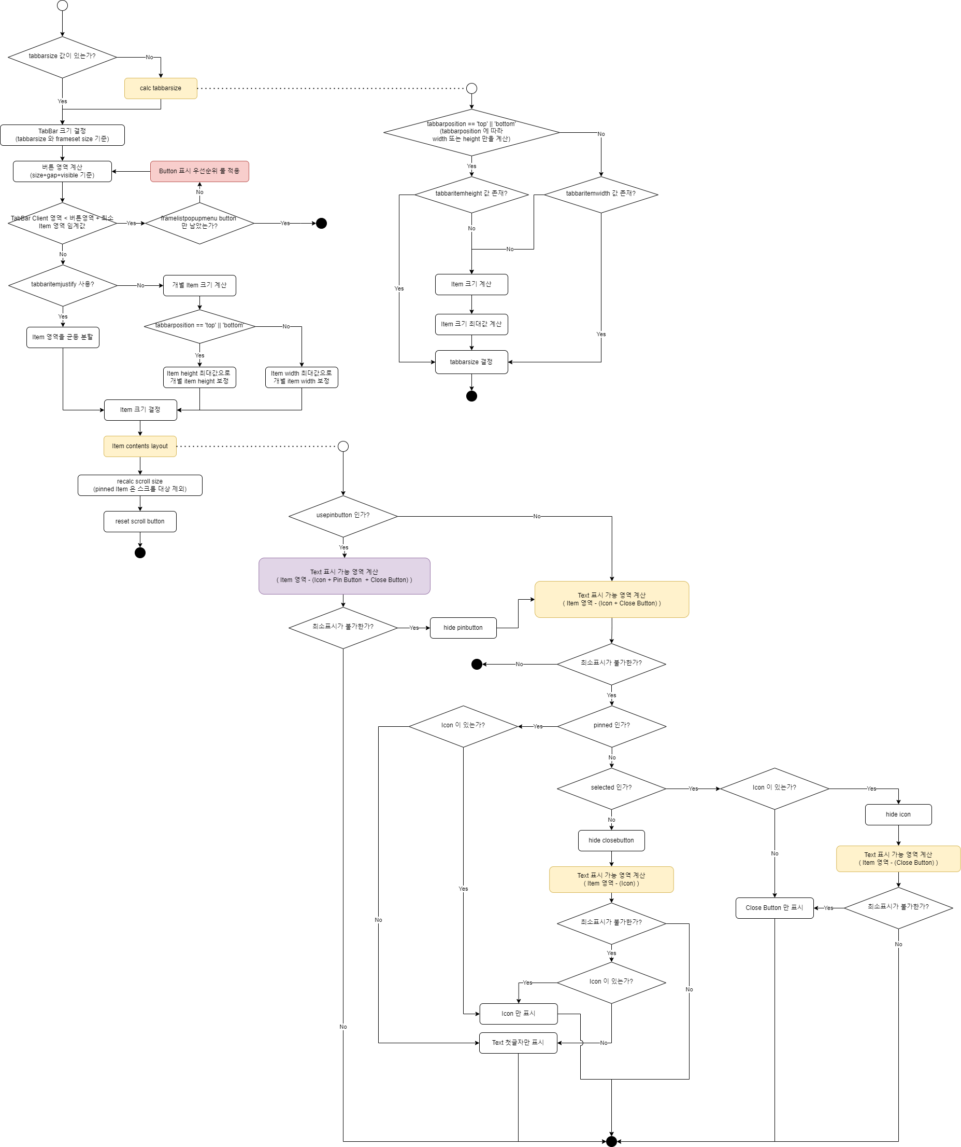

논의
...
Selected Item Indicator 의 배치

 | Indicator 배치와 관련된 모든 요소에 border 가 존재하는 경우를 기준으로...

TabBar
Selected Item
Item

ChildFrame

 | 방안1) | 모든 요소의 border 를 유지한 상태에서 border 를 전부 덮을수 있도록 배치 ( 단, ChildFrame 보더는 Maximize 상태일때에만 대상 )

TabBar
Selected Item
ChildFrame
Item
 |  |  | Maximize 이지만 ChildFrame 의 Border 설정에 따른 어긋남은 보정 불가

TabBar
Selected Item
ChildFrame
Item

 |  |  | Maximize 가 아닐때는 Item 과 TabBar 의 Border 만을 대상으로 배치하여야 함

TabBar
Selected Item
ChildFrame
Item

 | 방안2) | Item 과 TabBar 의 Border 까지만 배치 (단, TabBar 가 존재하는 경우 ChildFrame 의 Maximize 시에는 TabBar 와 접하는 보더는 none 처리)
TabBar
Selected Item
ChildFrame
Item

 | 이 경우에도 ChildFrame 의 보더 설정에 따라 어긋나는 현상은 보정 불가

 | 방안3) | Indicator 의 표시 영역 및 사용 여부를 프로퍼티로 설정하도록 제공

 |  | 방안2 를 기본으로 하고 방안1의 형태를 tabbaritemselectedindicator ="none" ,"self", "parent", "frame" 로 설정 (기본값:"parent" 로서 TabBar Item 의 parent 인 TabBar 의 border 까지만 배치)
 |  | (단, "frame" 설정이라 하더라도 방안2와 달리 ChildFrame 상태에 따라 보더를 강제 "none" 처리하지 않음, maximize 배치 외에는 "frame" 설정을 사용하지 않는 식으로 필요에 따라 개발자가 결정)

ExtraButton 제공 방법
...

